关系图
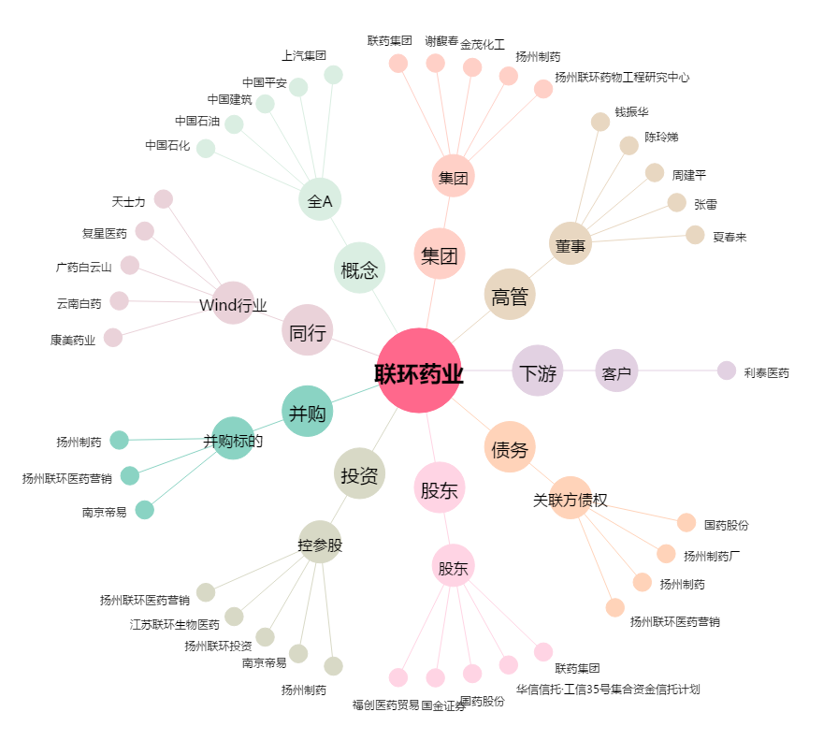
联环药业[600513.SH] - 关系概览图

